Hoja1
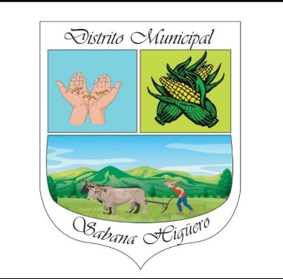
 | Junta de Distrito Sabana Higuero
 | Calle Zofia Sierra, Tel: 829-421-5974
 | UNIDAD DE COMPRAS Y CONTRATACIONES
 | Relación de Compras Enero a Febrero 2023
FECHA | PROVEEDOR | RNC / CÉDULA | CONCEPTO | TOTAL
2023-01-31 | Taller de Mecanica y Soldadura el Gral | 011-0000483-5 | Alineacion del trur delantero del camion | $2,000.00
2023-01-31 | Ferreteria Robert | 130606048 | Una bomba sumergible,70 pie de alambre 12x3 | $23,750.00
2023-01-03 | Super Colmado German | 011-0021601-7 | Alimentos y Bebidas | $8,720.00
2023-01-15 | Super Colmado German | 011-0021601-7 | Alimentos y Bebidas | $950.00
2023-01-18 | Super Colmado German | 011-0021601-7 | Alimentos y Bebidas | $7,245.00
2023-01-25 | Super Colmado German | 011-0021601-7 | Alimentos y Bebidas | $6,465.00
2023-02-18 | Super Colmado German | 011-0021601-7 | Alimentos y Bebidas | $2,600.00
2023-02-24 | Super Colmado German | 011-0021601-7 | Alimentos y Bebidas | $1,450.00
2023-03-01 | Ferreteria Robert | 130606048 | Ataud | $8,000.00
2023-01-19 | Ferreteria Robert | 130606048 | 01 unidad de 1 1/2 polieti | $400.00
2023-01-28 | Ferreteria Robert | 130606048 | 1 llavero yale | $1,000.00
2023-02-09 | Ferreteria Robert | 130606048 | Bomba sumergible para un pozo | $54,180.00
2023-02-09 | Ferreteria Robert | 130606048 | Herramientas para intalacion de la bomba sumergible | $5,055.00
2023-01-31 | Ferreteria Robert | 130606048 | Bomba sumergible para un pozo y herramientas | $23,750.00
 |  |  | Total | $145,565.00

